TERCON
PERSONALIZACION DE EMPRESAS TSERVI

EMPRESA:20717 | CMA CGM ECUADOR S.A.

GRUPO: SI __ NO_x_ | PERTENECE A GRUPO: SI __ NO x

DATOS DE LA EMPRESA:
NOMBRE: | CMA CGM ECUADOR S.A.

NUMERO DE RUC: | 0992403608001
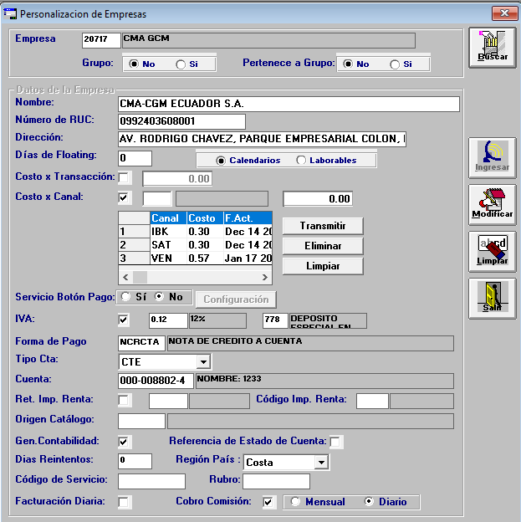
DIRECCION: | AV. RODRIGO CHAVEZ, PARQUE EMPRESARIAL COLON, EDIF.

DIAS DE FLOATING: | 0 | CALENDARIO: |  | LABORALES: X |  | LABORALES: | 1

COSTO X TRANSACCION: | EN BLANCO |  |  |  | Lo cancela el Usuario

COSTO X CANAL: | __p(MARCAR)
 | IBK | 0.30
 | SAT | 0.30
 | VENTANILLA | 0.30

Servicio Botón de Pago: | SI _ No_x_

IVA: | _X_si 12__% (CHECK) |  | 778 | Depósito especial en línea

FORMA DE PAGO | nota de credito a cuenta

TIPO CTA.: | _CTE___X__

CUENTA #: | 17850000911

RET. IMP. RENTA (PORCENTAJE): | EN BLANCO | CODIGO IMPUESTO A LA RENTA : EN BLANCO

ORIGEN CATALOGO: | ____________(no marcar)

GEN. CONTABILIDAD: | __p(MARCAR) | REFERENCIA DE ESTADO DE CUENTA____ (no marcar)

DIAS DE REINTENTOS | 0 |  |  | REGION PAIS ____COSTA________(Costa / Sierra / Oriente / Insular)

CODIGO DE SERVICIO | _____ |  |  | RUBRO TRCN

FATURACION DIARIA | EN BLANCO |  |  | Cobro comisión: × o DIARIA

NOTA: EN FORMA DE PAGO EXISTEN LAS SIGUIENTES REGISTROS A ESCOGER:

CHEQUE BANCO CENTRAL
CHEQUE DE GERENCIA
CHEQUE CERTIFICADO
CRUCE DEPARTAMENTAL
NOTA DE CREDITO A CUENTA
TRANSFERENCIA AL BANCO CENTRAL

 |  |  |  |  |  | LABORALES: | 1

 |  |  |  |  | Lo cancela el Usuario

